Oppskrift
Soysaus-dressing til cherrytomat & brokkoli salatSoysaus-dressing til cherrytomat & brokkoli salat
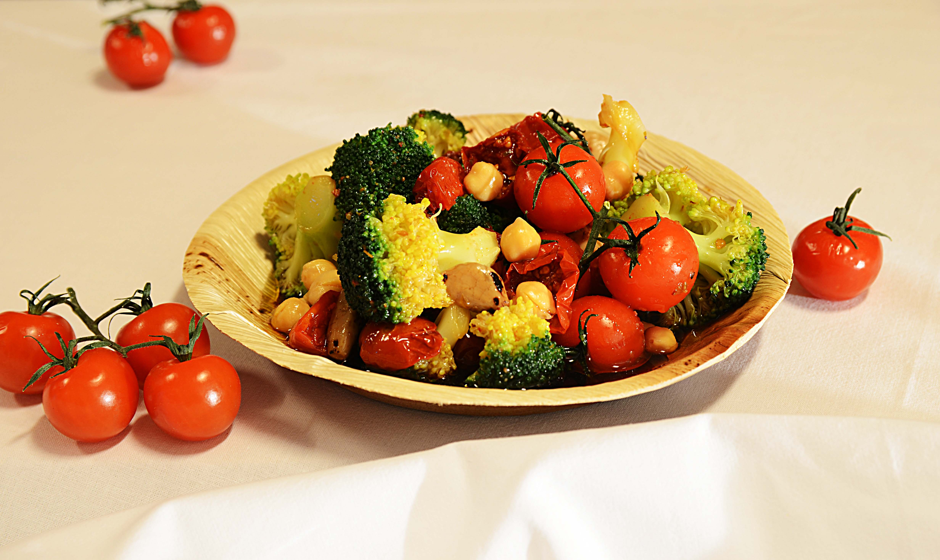

Bland Soysaus med hvitløk, ingefær og sitronsaft. (Eller kjør i foodprosessor). Blanchere brokkoli og avkjøl. Bland inn cherrytomater, hell over Soydressingen og la den hvile over natten. Serveres sammen med kjøtt, fisk eller fugl. Bland Soysaus med hvitløk, ingefær og sitronsaft. (Eller kjør i foodprosessor). Blanchere brokkoli og avkjøl. Bland inn cherrytomater, hell over Soydressingen og la den hvile over natten. Serveres sammen med kjøtt, fisk eller fugl.
Number of servingsNumber of servings | 1
EPDEPD | ProductProduct | Per servingPer serving |  | TotalTotal |  | QtyPerPackQtyPerPack | PackSizePackSize | PackUnitPackUnit | PackagingPackaging | ItemsItems
 | Soyasaus premium 6x1 liter Go Tan Soyasaus premium 6x1 liter Go Tan | 0.02 | ll | 0 | ll |  |  |  |  | 0
 | ReaLemon Sitronsaft ReaLemon Sitronsaft | 0.002 | ll | 0 | ll |  |  |  |  | 0
22865732286573 | Semi-dried Cherrytomater Semi-dried Cherrytomater | 0.04 | kgkg | 0 | kgkg | 2 | 1.97 | kgkg | 2x1.97kg2x1.97kg | 0
 | Brokkoli Brokkoli | 30 | gg | 0 | gg |  |  |  |  | 0
 | Hvitløk Hvitløk | 5 | gg | 0 | gg |  |  |  |  | 0
 | Ingefær Ingefær | 3 | gg | 0 | gg |  |  |  |  | 0

 | * Allergens* Allergens

